Table 1
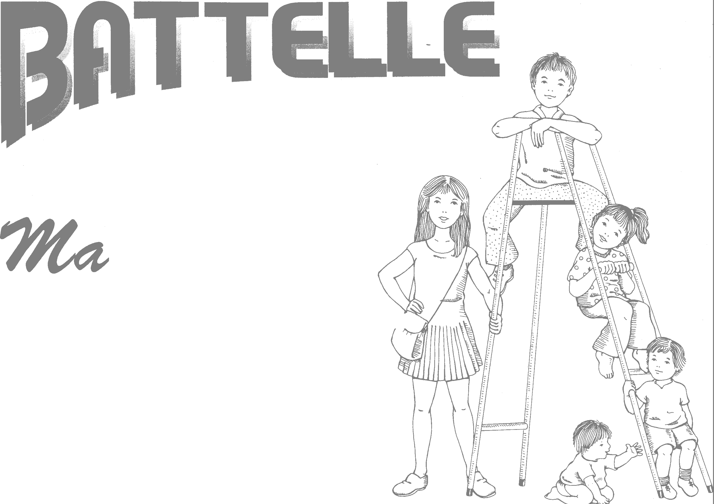 INVENTARIO DE DESARROLLO ,uuit de r/pú�U6,e >· 1 TEA Ediciones

BAREMOS Tabla N-1. Conversión de puntuaciones centiles en otras puntuaciones típicas: z, T, CI y ECN
...
z +2,33 +2,05 +1,88 +1,75 +1,64 +1,56 +1,48 +1,40 +1,34 +1,28 +1,23 +1,18 +1,13 +1,08 +1,04 +1,00 +0,95 +0,92 +0,88 +0,84 +0,81 +0,77 +0,74 +0,71
...
⁸⁰⁻⁹¹ 91 159-164 90
 |  |  |  |  |  |  | 233+ 97 226-232 94 225 91 224 88 222-223 85 221 82 218-220 79 215-217 76 212-214 74 209-211 71 207-208 68 204-206 65 203 62 201-202 59 199-200 56 198 53 196-197 44 194-195 41 192-193 38 190-191 35 187-189 32 182-186 29 180-181 26 179 24 175-178 21 174 18 167-173 12 165-166 9 161-164 6 147-160' 3 0-146 1
...
 |  |  |  | Expresión de sentimientos /afecto |  | Autoconcepto
...
 |  |  | PC | PD | PC | PD |  | PC
...
•
...
•
...
•-
Tabla N-44. Área Adaptativa, conversión en centiles
72-83 MESES • Tabla N-45. Área Motora, conversión en centiles - - - - - - -

Coordinación corporal
PO |  | PC
50 49 48 47 46 45 44 43 42 41 40 0-39 |  | 85 72 54 39 31 25 9 6 5 3 2 1
...
•
•
·::::,·c;�·c··,...-,,,._.- � Tabla N-53. Prueba de "screening": puntuaciones de criterio 9
...
-
• - - - - - -�
...
Tabla N-56. Edades equivalentes, en meses, para las puntuaciones totales del Área Personal-Social
PUNTUACIÓN TOTAL
0-4
5-9
10-14
15-19
-
20-21
22-23
24-25
26-27
•
28-29
30,32
33-35
36-38
.-,
39-41
42-44
45-47
48-50
52-53
54-56
57-59
60-62
63-65
66-68
69-71
Puntuación máxima 170
$ Tabla N-57. Edades equivalentes, en meses, para las puntuaciones totales del Área Adaptativa
$ $ $ � $ il $ � � � •
...
Tabla N-58. Edades equivalentes, en meses, para las puntuaciones totales del Área Motora gruesa
17-18
...
Tabla N-58. Edades equivalentes, en meses, para las puntuaciones totales del Área Motora gruesa
19-21
...
Tabla N-58. Edades equivalentes, en meses, para las puntuaciones totales del Área Motora gruesa
22-24
...
Tabla N-58. Edades equivalentes, en meses, para las puntuaciones totales del Área Motora gruesa
25-27
...
Tabla N-58. Edades equivalentes, en meses, para las puntuaciones totales del Área Motora gruesa
28-30
...
-
...
Tabla N-58. Edades equivalentes, en meses, para las puntuaciones totales del Área Motora gruesa
31-33
...
Tabla N-58. Edades equivalentes, en meses, para las puntuaciones totales del Área Motora gruesa
34-36
...
Tabla N-58. Edades equivalentes, en meses, para las puntuaciones totales del Área Motora gruesa
37-38
...
Tabla N-58. Edades equivalentes, en meses, para las puntuaciones totales del Área Motora gruesa
39-40
...
Tabla N-58. Edades equivalentes, en meses, para las puntuaciones totales del Área Motora gruesa
41-42
...
Tabla N-58. Edades equivalentes, en meses, para las puntuaciones totales del Área Motora gruesa
43-44
...
45
...
...
 | 10
 | 11
 | 12
 | 13
 | 14
 | � 15
 | 16

•
t
 | 17
 | Puntuación máxima 54
•1 1 Tabla N-62. Edades equivalentes, en meses, para las puntuaciones totales de la Subárea Comunicación Expresiva t 1 1 1 1 1 1 1 1 t 1 1 •' 't

PUNTUACIÓN TOTAL
0-1
...
2
...
3
...
4
...
1
•
1
133
Tabla N-65. Edades equivalentes, en meses, para las puntuaciones totales del Battelle
PUNTUACIÓN TOTAL
0-16
17-32
33-48
49-65
66-76
77-87
88-98
99-109
110-120
...

